RH
Décrivez la gestion des ressources humaines qui serait mise en place, y compris les postes qui seraient pourvus et ceux à pourvoir dans votre service de garde ainsi que votre stratégie de recrutement et de rétention du personnel pour atteindre les exigences du Règlement sur les services de garde éducatifs à l'enfance concernant les membres du personnel éducateur qualifié:

Une démarche structurée pour l’analyse des besoins afin de déterminer le nombre de postes à pourvoir en fonction du nombre de places qui seront développées. L’organigramme, la structure organisationnelle et le partage des responsabilités feront également partie de notre analyse.

Réflexion sur notre environnement, ce qui définit et caractérise notre service de garde :

Ø Information sur le CPE
• Mission, vision, valeurs
• La culture organisationnelle
• L’évolution du CPE dans les prochaines années
• Les opportunités de développement et d’avancement
• La situation financière
• Le climat de travail
Ø Information sur les postes
• Les défis actuels et à venir
Ø Les attentes quant aux types de personnes recherchées
• Expérience, compétences clés, formation, profil, style de gestion (poste de direction adjointe)
Ø Les stratégies de recrutement

Stratégies de recrutement en fonction des postes à recruter

Un affichage qui permet de se distinguer

• Une bonne description du milieu (pourquoi on voudrait venir travailler dans votre CPE/BC, vos points forts, ce qui vous distingue)
• Les tâches, responsabilités, les projets, les défis
• Les conditions d’exécution (lieu, statut du poste, horaire de travail, télétravail)
• Les qualifications requises (formations et connaissances)
• Profil recherché

Stratégie de partage des affichages
• D’abord le bouche à oreille, à traver les employés et les administrateurs
• Les réseaux sociaux (LinkedIn, Facebook)
• Les sites d’emplois (ex: Jobboom, Jobillico, Indeed, Workopolis)
• Les associations et les regroupements
• Les établissements d’enseignement (ex: universités, cégeps)

Stratégie d’accueil et d’intégration

Plan d’intégration
• S’assurer que le nouvel employé se sente à l’aise et en confiance dans son nouveau milieu
• Favoriser l’intégration sociale et l’adaptation au sein de la nouvelle équipe
• S’assurer de la formation à offrir si nécessaire
• S’assurer de l’adéquation entre les tâches à réaliser et les compétences de l’employé

L’évaluation de probation (entre 3 et 6 mois)

Décrivez le profil des personnes que vous pensez embaucher comme membres du personnel éducateur.

En lien avec le référentiel de compétences des éducatrices en petite enfance

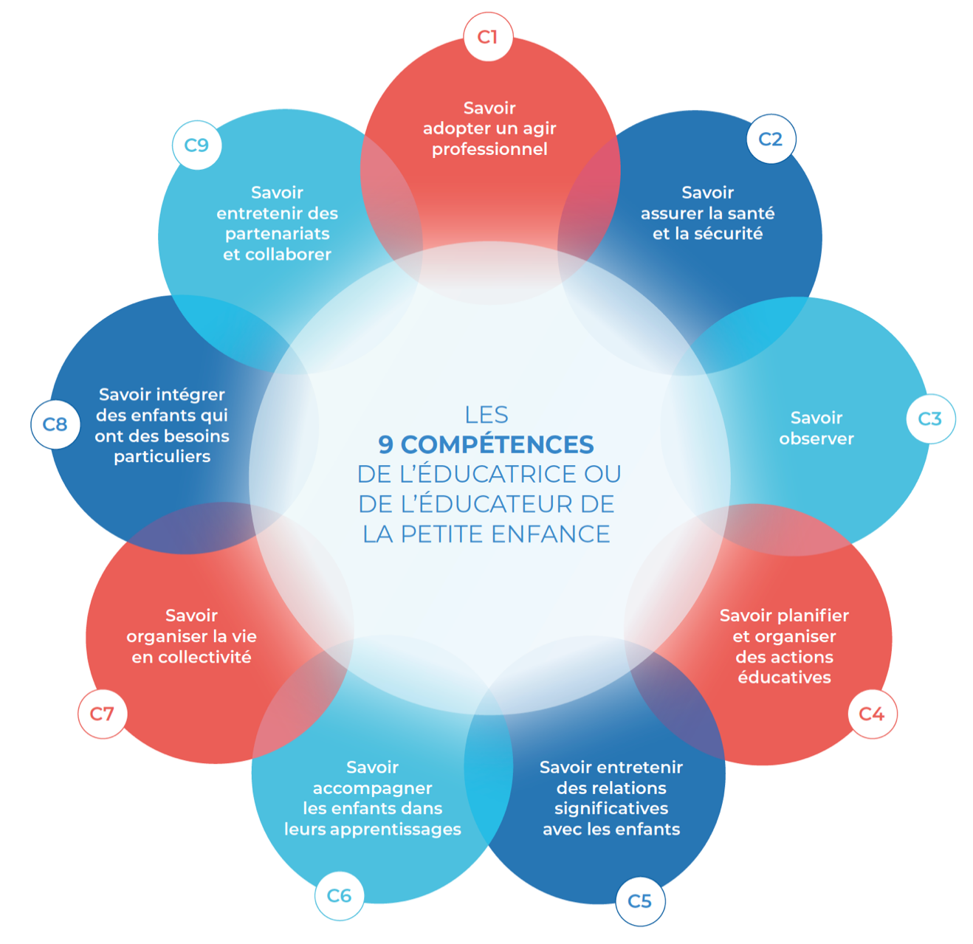

En plus d’ajouter les attentes spécifiques liées à notre culture organisationnelle et nos valeurs.

